Sony Recycle Viaje
 |  |  | OPCIÓN A |  |  |  |  | OPCIÓN B |  |  |  |  | OPCIÓN C

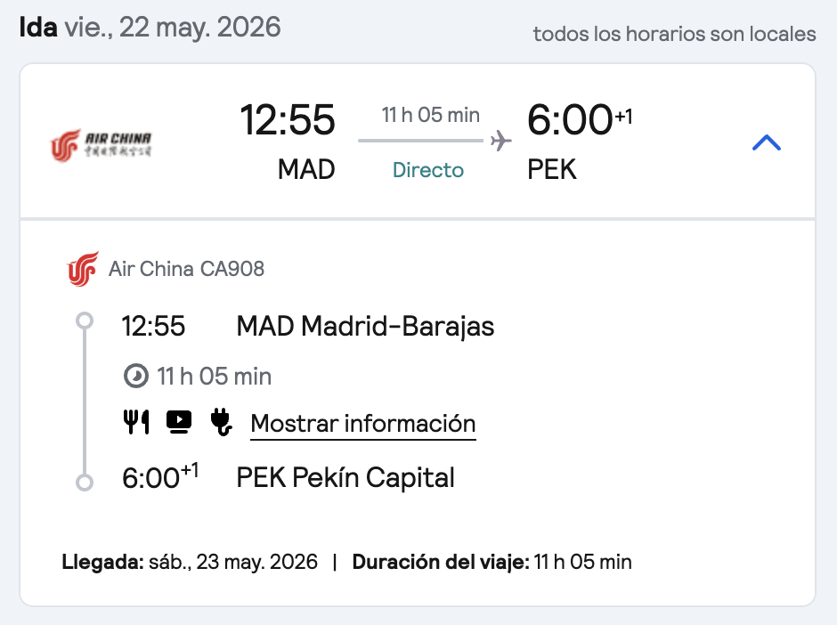
 |  |  | Posible calendario |  |  |  |  | Posible calendario |  |  |  |  | Posible calendario
1 | Viernes | 2026-05-15 | Vuelo a Pekín-Beijing | Salida a las 12:55 | 1 | Viernes | 2026-05-15 | Vuelo a Pekín-Beijing | Salida a las 12:55 | 1 | Viernes | 2026-05-15 | Vuelo a Pekín-Beijing | Salida a las 12:55
 |  |  | Directo 11hrs | Llegada a las 6:00 |  |  |  | Directo 11hrs | Llegada a las 6:00 |  |  |  | Directo 11hrs | Llegada a las 6:00

2 | Sábado | 2026-05-16 | Llegada a Pekín-Beijing | Llegada a las 06:00 | 2 | Sábado | 2026-05-16 | Llegada a Pekín-Beijing | Llegada a las 06:00 | C1 | Sábado | 2026-05-16 | Vuelo a Pekín-Beijing | Salida a las 12:55
 |  |  | Noche en Pekín-Beijing |  |  |  |  | Noche en Pekín-Beijing |  |  |  |  | Directo 11hrs | Llegada a las 6:00
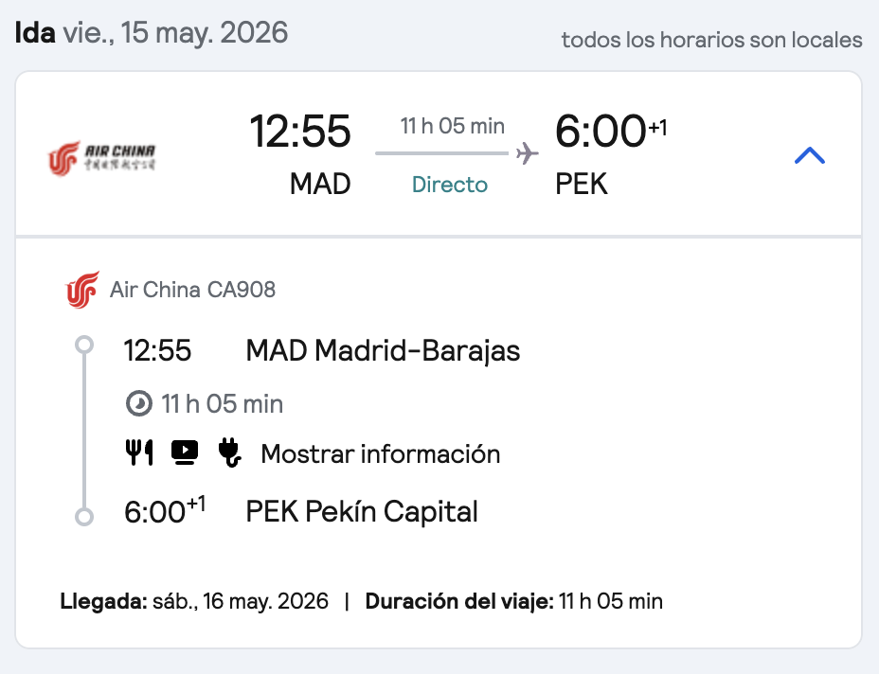
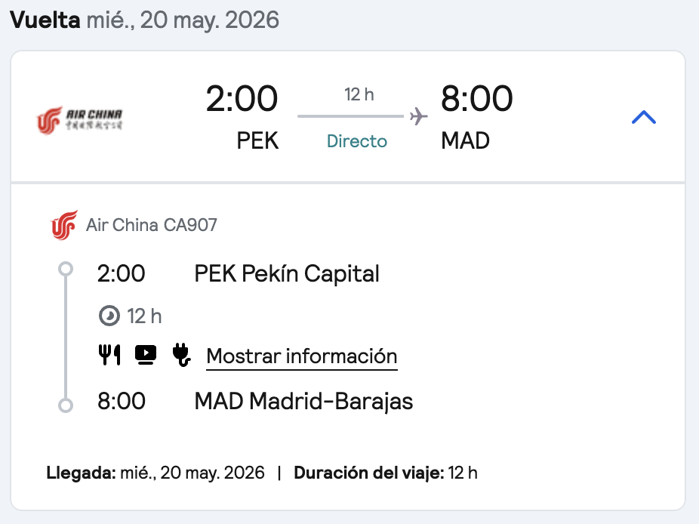
3 | Domingo | 2026-05-17 | Noche en Pekín-Beijing |  | 3 | Domingo | 2026-05-17 | Noche en Pekín-Beijing |  | C2 | Domingo | 2026-05-17 | Vuelo a Pekín-Beijing | Salida a las 12:55
 |  |  |  |  |  |  |  |  |  |  |  |  | Directo 11hrs | Llegada a las 6:00
4 | Lunes | 2026-05-18 | Traslado de Beijing a Zhengzhou | Trayecto 06:14 - 08:45 | 4 | Lunes | 2026-05-18 | Traslado de Beijing a Zhengzhou | Trayecto 06:14 - 08:45
 |  |  | Traslado de Zhengzhou a Suny Recycle | Trayecto 09:00 - 10:15 |  |  |  | Traslado de Zhengzhou a Suny Recycle | Trayecto 09:00 - 10:15 |  | Lunes | 2026-05-18 | Traslado de Beijing a Zhengzhou | Trayecto 06:14 - 08:45
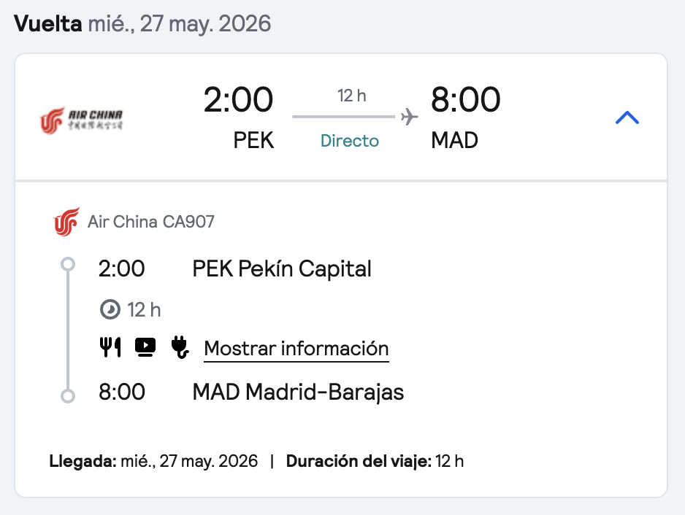
 |  |  | Visita a Fábrica | Visita hasta las 06pm? |  |  |  | Visita a Fábrica | Visita hasta las 06pm? |  |  |  | Traslado de Zhengzhou a Suny Recycle | Trayecto 09:00 - 10:15
 |  |  | Noche en Shangjie District, Zhengzhou |  |  |  |  | Noche en Shangjie District, Zhengzhou |  |  |  |  | Visita a Fábrica | Visita hasta las 06pm?
 |  |  |  |  |  |  |  |  |  |  |  |  | Noche en Shangjie District, Zhengzhou
5 | Martes | 2026-05-19 | Visita a Fábrica | Visita de 8am a 06pm? | 5 | Martes | 2026-05-19 | Visita a Fábrica | Visita de 8am a 06pm?
 |  |  | Noche en Shangjie District, Zhengzhou |  |  |  |  | Traslado de Suny Recycle a Zhengzhou | Trayecto 18:00 - 19:15 |  | Martes | 2026-05-19 | Visita a Fábrica | Visita de 8am a 06pm?
 |  |  |  |  |  |  |  | Traslado desde Zhengzhou a Pekin | Trayecto 19:30 - 22:00 |  |  |  | Traslado de Suny Recycle a Zhengzhou | Trayecto 18:00 - 19:15
6 | Miércoles | 2026-05-20 | Visita a Fábrica | Visita de 8am a 06pm? |  |  |  | Sin hotel, directo al aeropuerto |  |  |  |  | Traslado desde Zhengzhou a Pekin | Trayecto 19:30 - 22:00
 |  |  | Traslado de Suny Recycle a Zhengzhou | Trayecto 18:00 - 19:15 |  |  |  | Vuelo de Pekín a Madrid | Salida a las 2:00 |  |  |  | Sin hotel, directo al aeropuerto
 |  |  | Traslado desde Zhengzhou a Pekin | Trayecto 19:30 - 22:00 |  |  |  |  |  |  |  |  | Vuelo de Pekín a Madrid | Salida a las 2:00
 |  |  | Sin hotel, directo al aeropuerto |  | 6 | Miércoles | 2026-05-20 | Llegada a Madrid | Directo 12hrs
 |  |  |  |  |  |  |  |  | Llegada a las 08:00 |  | Miércoles | 2026-05-20 | Llegada a Madrid | Directo 12hrs
7 | Jueves | 2026-05-21 | Vuelo de Pekín a Madrid | Salida a las 2:00 |  |  |  |  |  |  |  |  |  | Llegada a las 08:00
 |  |  |  | Directo 12hrs
 |  |  | Llegada a Madrid | Llegada a las 08:00

 | Jueves |  | Máster IESE | 8:45:00 |  | Jueves |  | Máster IESE | 8:45:00

 |  |  | Address:No. 1123, Shangjie District, Zhengzhou, Henan, China (Mainland) Suny Recycle

 |  |  | 1. De Zhengzhou a Pekín (Zhengzhou a Beijing)
 |  |  | La mayoría de los trenes de alta velocidad salen de la estación Zhengzhou East (Zhengzhoudong) y llegan a Beijing West (Beijingxi).
 |  |  | Primer tren de alta velocidad: Alrededor de las 06:41 (Tren G552).
 |  |  | Trenes más rápidos (G-series): Tardan entre 2h 11m y 2h 30m.
 |  |  | Frecuencia tarde/noche: Hay opciones constantes hasta el último tren rápido alrededor de las 20:59 (G60) o 21:20.
 |  |  | Trenes nocturnos/lentos: Existen opciones que tardan entre 6 y 9 horas, saliendo de madrugada (ej. 00:46 o 03:02).
 |  |  | 2. De Pekín a Zhengzhou (Beijing a Zhengzhou)
 |  |  | Suelen salir de la estación Beijing West (Beijingxi) hacia Zhengzhou East.
 |  |  | Primer tren de alta velocidad: Alrededor de las 06:14 (Tren G559).
 |  |  | Horas punta de la mañana: Salidas frecuentes a las 08:00 (G77), 09:00 (G309), 10:00 (G79) y 10:05 (G95).
 |  |  | Trenes más rápidos: El trayecto mínimo es de 2h 11m.
 |  |  | Último tren de alta velocidad: Alrededor de las 19:55 (G97) o 20:30, llegando a Zhengzhou cerca de las 23:00.
 |  |  | Resumen de estaciones:
 |  |  | Zhengzhou: Utiliza preferiblemente Zhengzhou East (East Railway Station) para alta velocidad. Está mejor conectada con el distrito de Shangjie por autopista.
 |  |  | Pekín: Casi todos los trenes hacia/desde Zhengzhou operan en Beijing West (Beijingxi).
 |  |  | Recomendación de negocios:
 |  |  | Para un viaje de ida y vuelta en el día o con horarios ajustados, busca los trenes G (Gaotie). Los billetes se pueden comprar con hasta 15 días de antelación a través de la app oficial 12306 (tiene versión en inglés) o plataformas como Trip.com. Es imprescindible llevar el pasaporte físico para acceder a la estación y al tren.

Máquina China
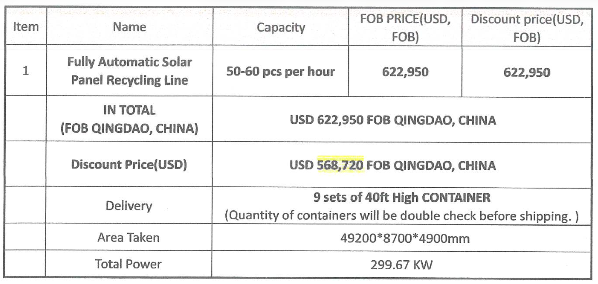
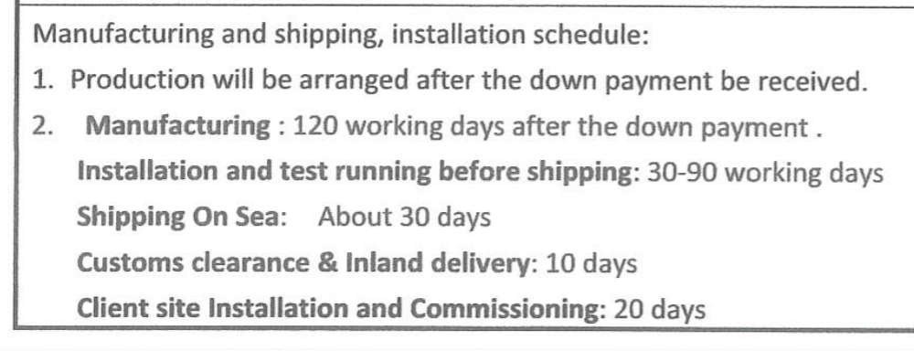

568,720.00 € | TOTAL
-170,616.00 € | 1er pago | -30%
-113,744.00 € | 2ndo | -20%

284,360.00 € | Pendiente

